Server2VCU
Msg Name 报文名称 | Msg ID 报文标识符 | PGN 参数组 | Msg Period 报文周期 | Msg Length 信号长度 | Signal Name 信号名称 | Signal Description 信号描述 | Signal Position 信号位置 | Resolution 分辨率 | Offset 偏移量 | Unit 单位 | Signal Value Description 信号值描述

a1 | 0x801 |  | 20ms | 8
 |  |  |  |  | AutoDrivingReady | 上位机状态 | 1 |  |  |  | AutoDrivingReady 0：上位机为false 1：上位机为true
 |  |  |  |  | RemoteAcclPosition | 加速踏板/外部制动 | 2020-02-03 | 0.005 | 0 | % / m/s^2 | signed int16 (-10~100)
 |  |  |  |  | LaterlAngleCommand | 方向盘转角指令 | 2020-04-05 | 0.1 | 0 | deg | signed int16 (-780~780deg)
 |  |  |  |  | Message Counter | 心跳计数 | 6 | 1 | 0 |  | 0-255循环上数
 |  |  |  |  | Checksum | 校验位 | 7-8 | 1 | 0 |  | (校验方法待定)

备注：Motorola格式，扩展帧

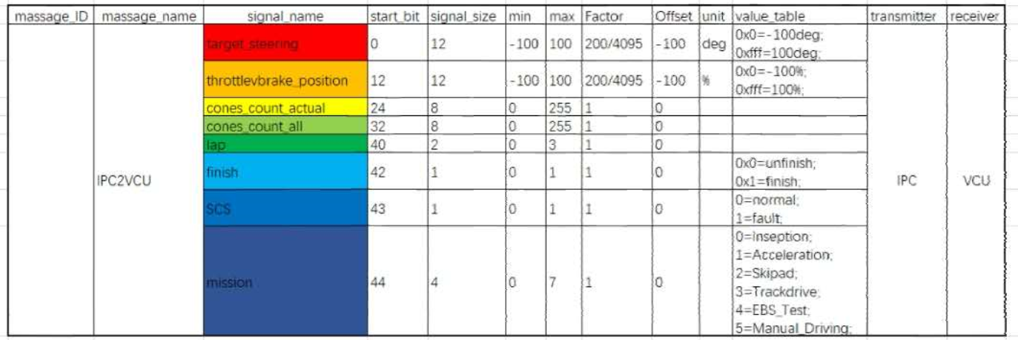

ID:0x211 | Intel格式

